关系图
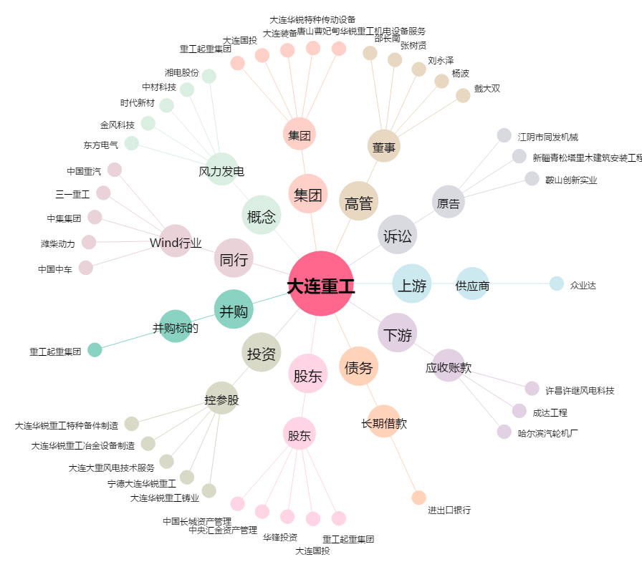
大连重工[002204.SZ] - 关系概览图

